前提
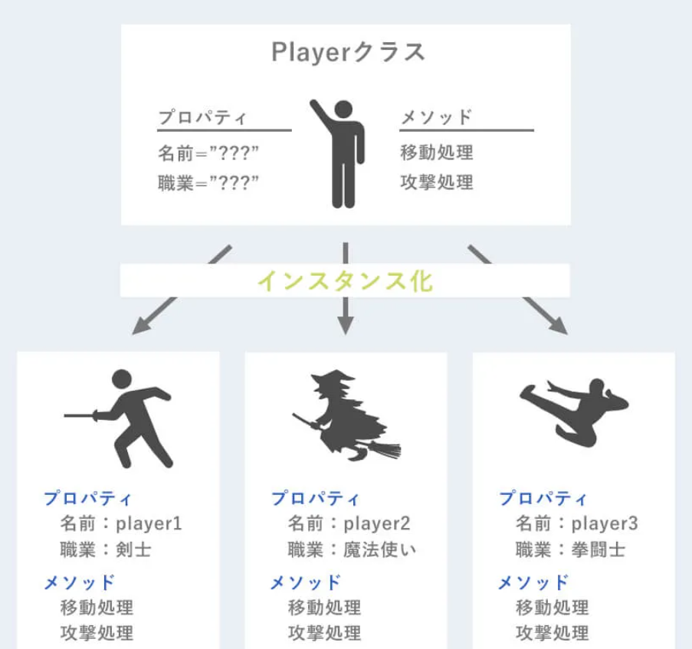
https://yasumemo.com/php-object/ |  | https://office54.net/python/django/django-model-database
■オブジェクト指向・イメージ
 | クラス・プロパティ・メソッド の3つの設定が基本中の基本

プロキシ対策
目的： |  | コマンドプロンプトを利用し、Python・Djangoのモジュールダウンロードしようとすると、SSLエラーとなる
 |  | エラー対象のドメイン情報をpipコマンドが利用する構成ファイルの設定に追加し、「信頼済」とすることでSSLチェック対象外とする
参考URL： |  |  | https://qiita.com/kekosh/items/e96e822bf9cb6ca1aff8
＜任意のパス＞\AppData\Roaming 以下にpipフォルダ作成
pip.ini を作成
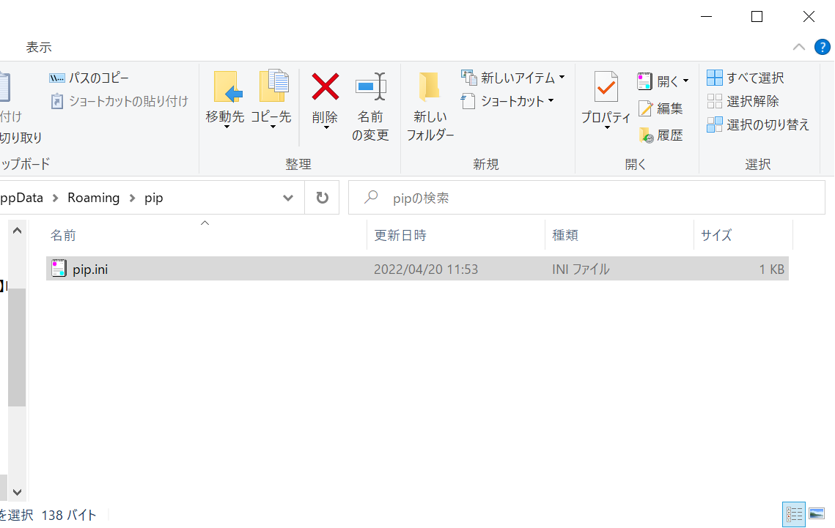

＞pip.ini
 | [global]
 | trusted-host = pypi.python.org
 | pypi.org
 | files.pythonhosted.org
 | bootstrap.pypa.io

導入
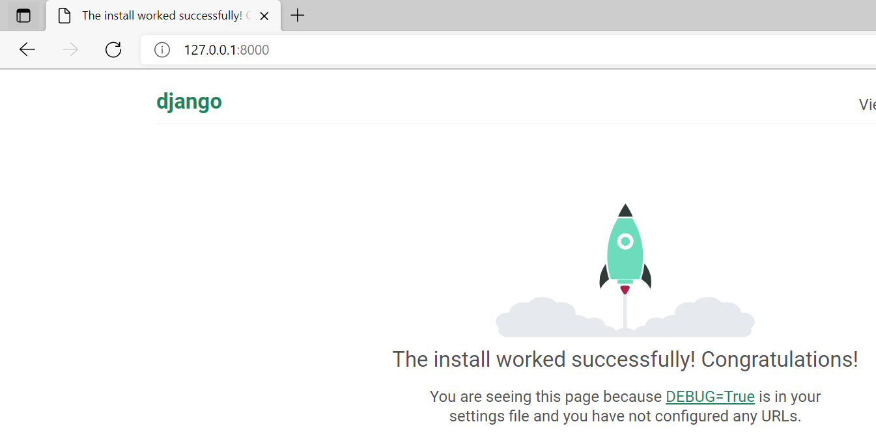
http://netsu-n.mep.titech.ac.jp/~Kawaguchi/python/install-win/
https://udemy.benesse.co.jp/development/system/django.html
https://python.keicode.com/django/

＞プロジェクト作成後、仮想マシン起動後のブラウザアクセス
 | ＜任意のパス＞\Documents\00.Django\mysite>python manage.py runserver
 | Watching for file changes with StatReloader
 | Performing system checks...

 | System check identified no issues (0 silenced).

 | You have 18 unapplied migration(s). Your project may not work properly until you apply the migrations for app(s): admin, auth, contenttypes, sessions.
 | Run 'python manage.py migrate' to apply them.
 | April 20, 2022 - 14:37:36
 | Django version 4.1, using settings 'mysite.settings'
 | Starting development server at http://127.0.0.1:8000/
 | Quit the server with CTRL-BREAK.
 | [20/Apr/2022 14:38:06] "GET / HTTP/1.1" 200 10681
 | [20/Apr/2022 14:38:06] "GET /static/admin/css/fonts.css HTTP/1.1" 200 423
 | [20/Apr/2022 14:38:06] "GET /static/admin/fonts/Roboto-Regular-webfont.woff HTTP/1.1" 200 85876
 | [20/Apr/2022 14:38:06] "GET /static/admin/fonts/Roboto-Bold-webfont.woff HTTP/1.1" 200 86184
 | [20/Apr/2022 14:38:06] "GET /static/admin/fonts/Roboto-Light-webfont.woff HTTP/1.1" 200 85692
 | Not Found: /favicon.ico
 | [20/Apr/2022 14:38:07] "GET /favicon.ico HTTP/1.1" 404 2110

 | ＜任意のパス＞\Documents\00.Django\mysite>

アプリ作成
https://docs.djangoproject.com/ja/2.0/intro/tutorial02/

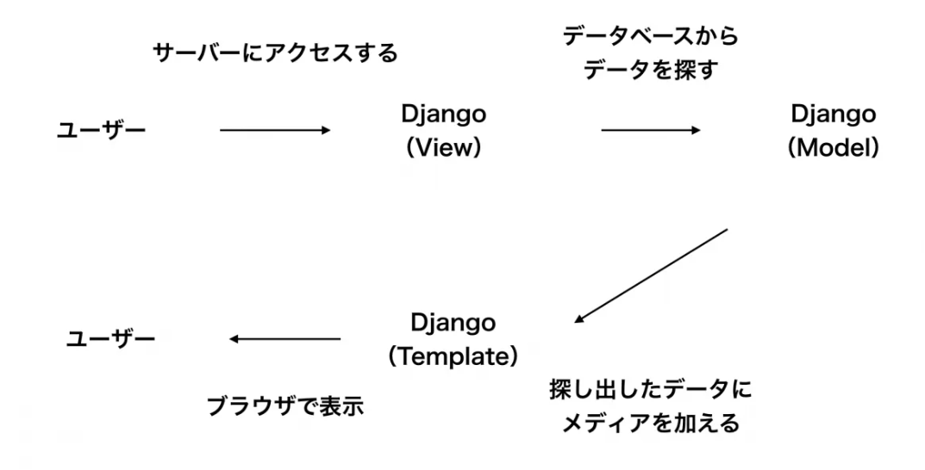
＜任意のパス＞\Documents\00.Django\myprj>python manage.py startapp polls

＜任意のパス＞\Documents\00.Django\myprj>
＜任意のパス＞\Documents\00.Django\myprj>
＜任意のパス＞\Documents\00.Django\myprj>

myprj/urls.py
 | from django.contrib import admin
 | from django.urls import path , include

 | urlpatterns = [
 | path('polls/', include('polls.urls')),
 | path('admin/', admin.site.urls),
 | ]

poll/urls.py
 | from django.urls import path

poll/view.py
from django.shortcuts import render
# Create your views here.
from django.http import HttpResponse
def index(request):
return HttpResponse("Hello, world. You're at the polls index.")
 | from . import views

 | urlpatterns = [
 | path('', views.index, name='index'),
 | ]

＜任意のパス＞\Documents\00.Django\myprj>python manage.py runserver
Watching for file changes with StatReloader
Performing system checks...

System check identified no issues (0 silenced).
April 21, 2022 - 10:00:12
Django version 4.1, using settings 'myprj.settings'
Starting development server at http://127.0.0.1:8000/
Quit the server with CTRL-BREAK.
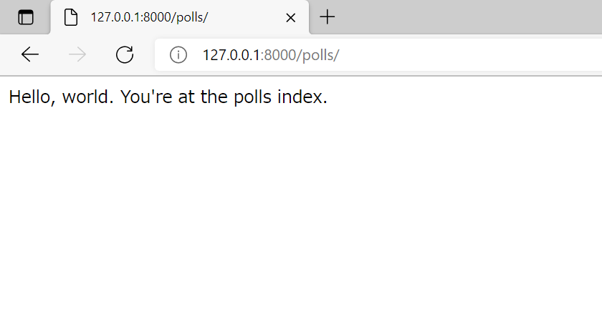

Not Found: /
[21/Apr/2022 10:00:28] "GET / HTTP/1.1" 404 2164
Not Found: /favicon.ico
[21/Apr/2022 10:00:28] "GET /favicon.ico HTTP/1.1" 404 2215
[21/Apr/2022 10:00:36] "GET /polls/ HTTP/1.1" 200 40
＜任意のパス＞\Documents\00.Django\myprj\polls\views.py changed, reloading.
Watching for file changes with StatReloader
Performing system checks...

System check identified no issues (0 silenced).
April 21, 2022 - 10:01:01
Django version 4.1, using settings 'myprj.settings'
Starting development server at http://127.0.0.1:8000/
Quit the server with CTRL-BREAK.
[21/Apr/2022 10:01:12] "GET /polls/ HTTP/1.1" 200 40
[21/Apr/2022 10:01:13] "GET /polls/ HTTP/1.1" 200 40
[21/Apr/2022 10:01:13] "GET /polls/ HTTP/1.1" 200 40
Not Found: /
[21/Apr/2022 10:01:16] "GET / HTTP/1.1" 404 2164
Not Found: /
[21/Apr/2022 10:01:16] "GET / HTTP/1.1" 404 2164
＜任意のパス＞\Documents\00.Django\myprj\polls\views.py changed, reloading.
Watching for file changes with StatReloader
Performing system checks...

System check identified no issues (0 silenced).
April 21, 2022 - 10:01:30
Django version 4.1, using settings 'myprj.settings'
Starting development server at http://127.0.0.1:8000/
Quit the server with CTRL-BREAK.
[21/Apr/2022 10:04:23] "GET /polls/ HTTP/1.1" 200 40

フォーム⇒DB保存
https://di-acc2.com/programming/python/2468/

■画面イメージ
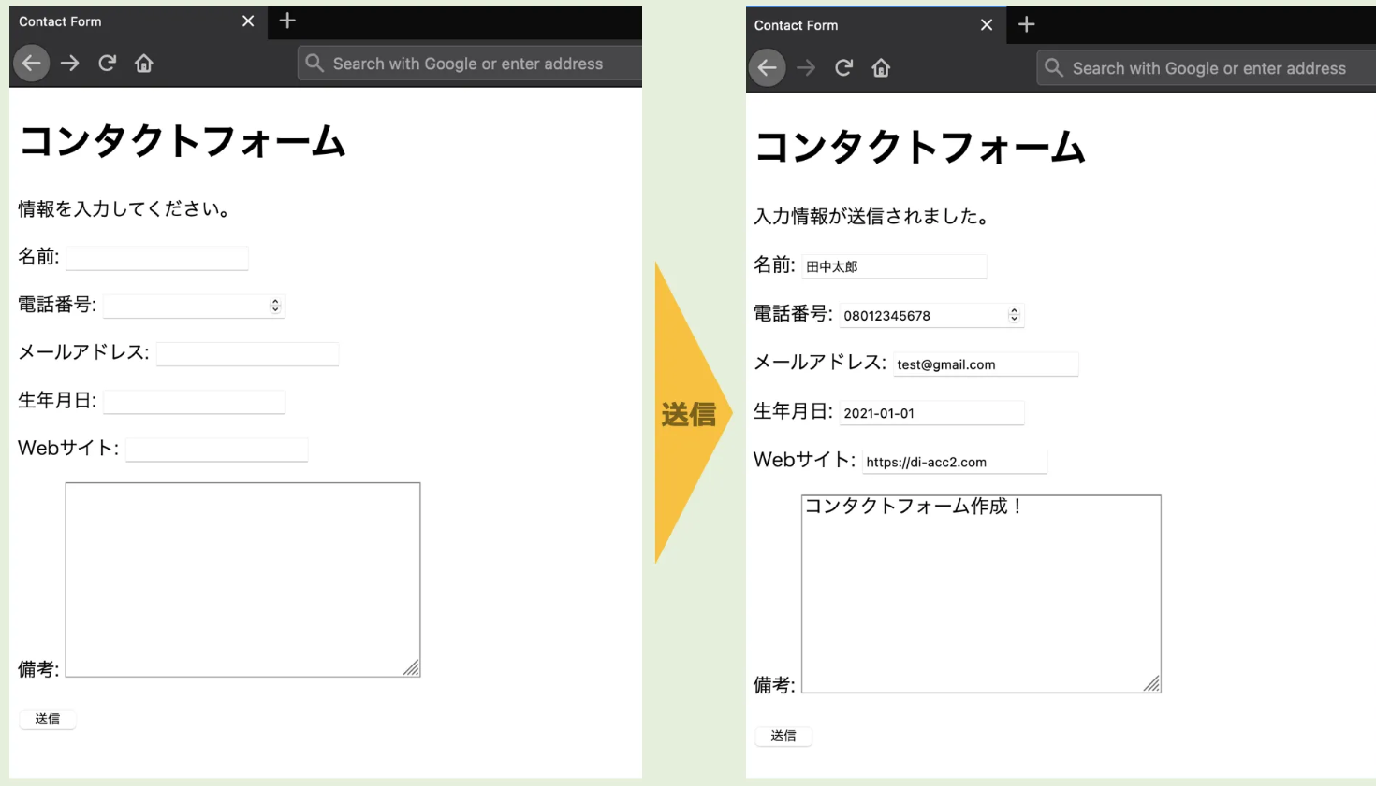

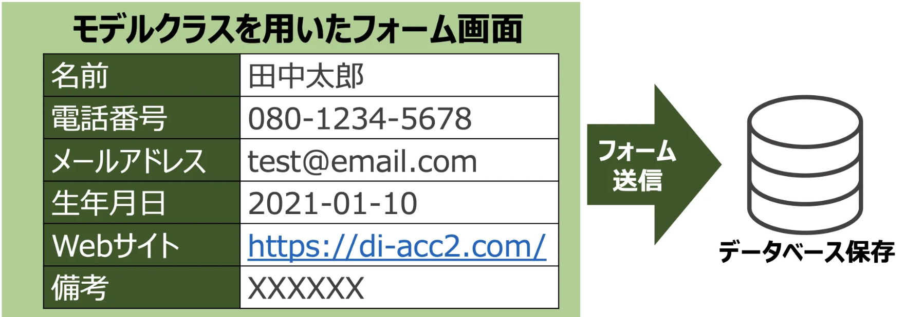

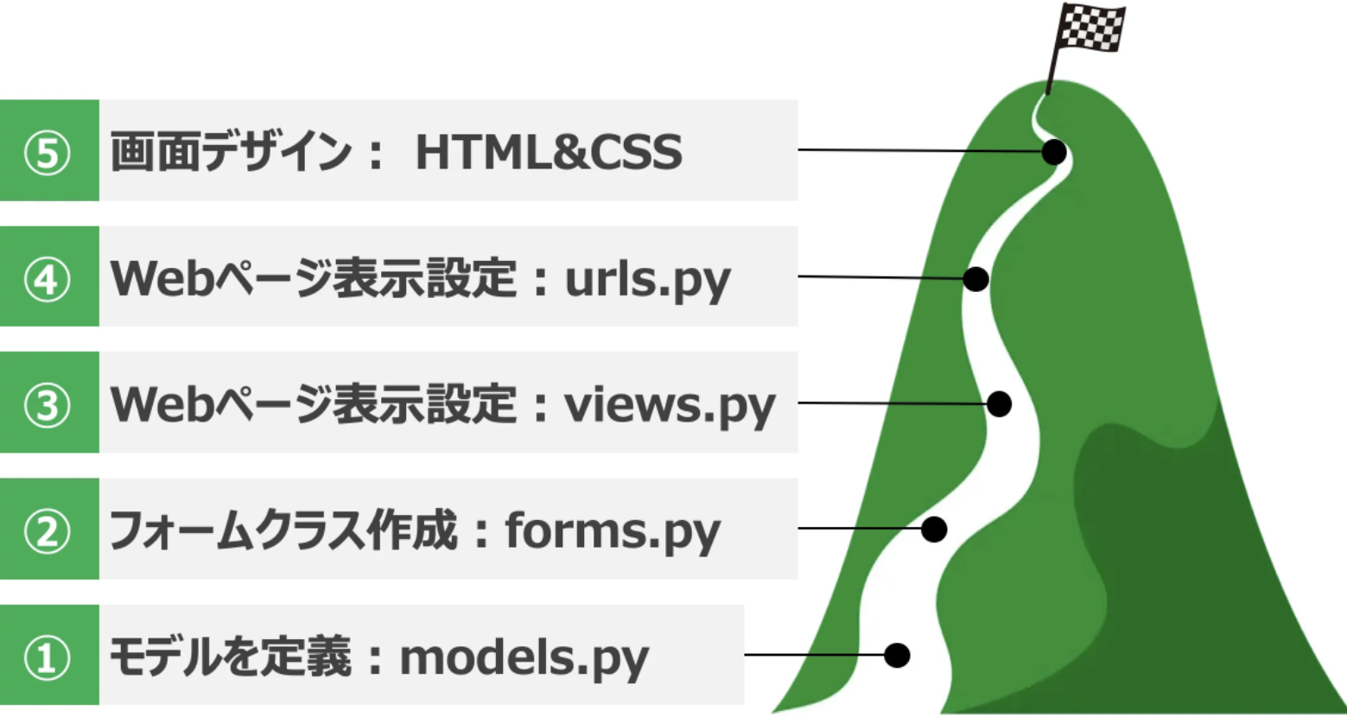
 | ■手順
 |  |  |  | Djangoディレクトリ構造（イメージ）
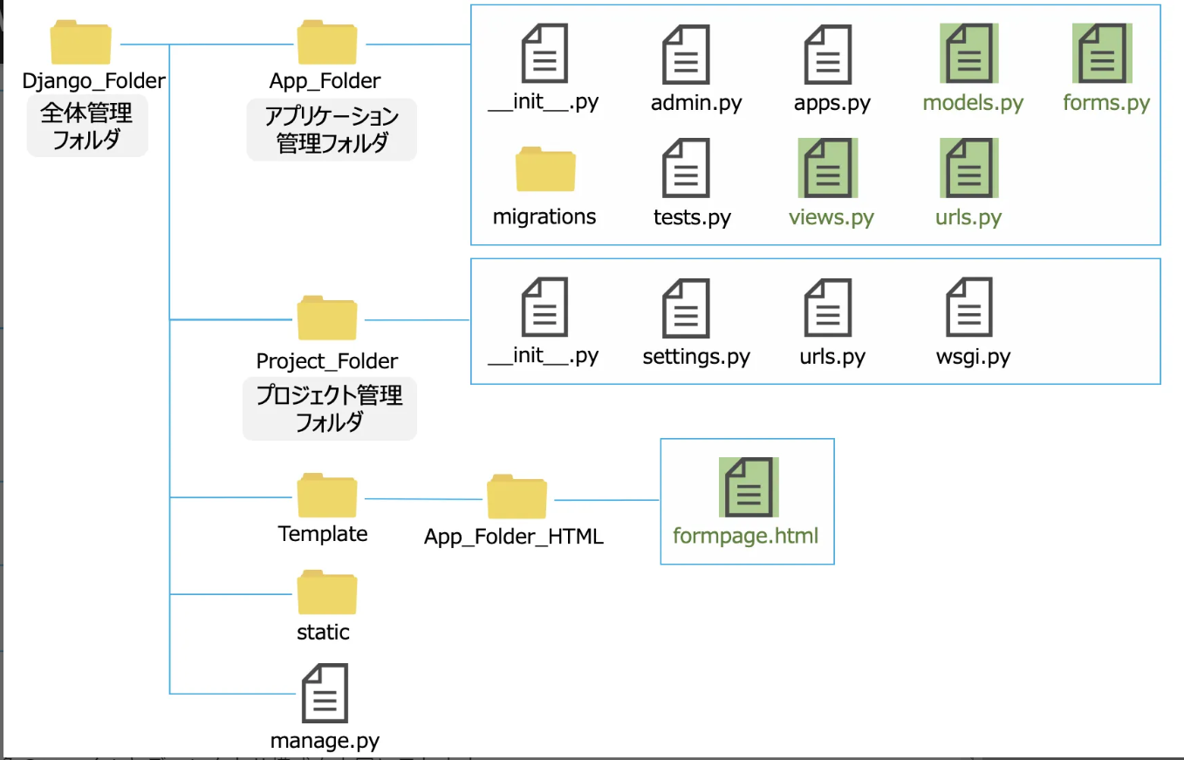

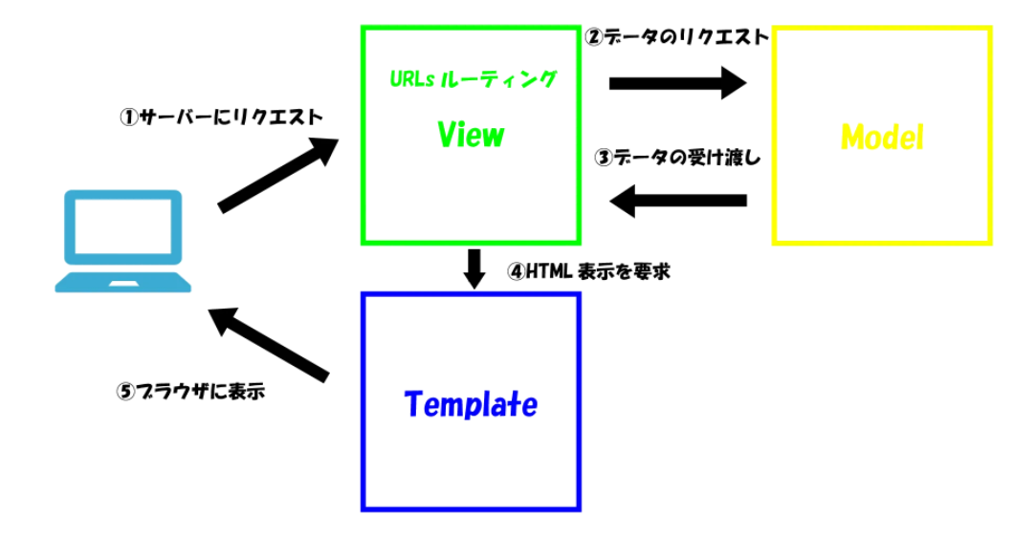

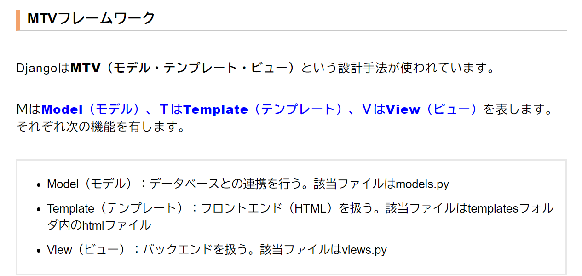

 | ①．モデルを定義：models:py
 |  | ※models.py の役割
 |  |  | models.py に定義された情報により、DB接続を可能とする
 |  |  | テーブル定義もここ

 |  |  | from django.db import models

 |  |  | # Create your models here.

 |  |  | #モデルクラスを定義
 |  |  | #モデル作成のルールに基づき、モデル名は大文字
 |  |  | #3つのフィールド分
 |  |  | #CharFieldは文字列を保存するためのフィールドの型です。
 |  |  | class Device(models.Model):
 |  |  | name = models.CharField(max_length=255)
 |  |  | place = models.CharField(max_length=100)
 |  |  | type = models.CharField(max_length=100)

 |  | ※myprj/settings.py
 |  |  | # Application definition

 |  |  | INSTALLED_APPS = [
 |  |  | 'django.contrib.admin',
 |  |  | 'django.contrib.auth',
 |  |  | 'django.contrib.contenttypes',
 |  |  | 'django.contrib.sessions',
 |  |  | 'django.contrib.messages',
 |  |  | 'django.contrib.staticfiles',
 |  |  | 'django.urls',
 |  |  | 'django.http',
 |  |  | 'form',
 |  |  | ]
 | ※DB・テーブル作成に必要なSQLの発行（makemigrations）
 | ＜任意のパス＞\Documents\00.Django\myprj>
 | ＜任意のパス＞\Documents\00.Django\myprj>python manage.py makemigrations form
 | Migrations for 'form':
 | form\migrations\0001_initial.py
 | - Create model Device

 | ＜任意のパス＞\Documents\00.Django\myprj>

 | ※DB・テーブル作成のためのSQLを実行（migrate）
 | ＜任意のパス＞\Documents\00.Django\myprj>Python manage.py migrate
 | Operations to perform:
 | Apply all migrations: admin, auth, contenttypes, form, sessions
 | Running migrations:
 | Applying form.0001_initial... OK

 | ＜任意のパス＞\Documents\00.Django\myprj>

 | ②．フォームクラス作成：forms.py
 |  | form/forms.py
 |  |  | from django import forms
 |  |  | #モデルクラスを呼出
 |  |  | from .models import People

 |  |  | #フォームクラス作成
 |  |  | class Contact_Form(forms.ModelForm):

 |  |  | class Meta():
 |  |  | #①モデルクラスを指定
 |  |  | model = People

 |  |  | #②表示するモデルクラスのフィールドを定義
 |  |  | fields = ('Name','Place','Type')

 |  |  | #③表示ラベルを定義
 |  |  | labels = {'Name':"名前",
 |  |  | 'Place':"地区",
 |  |  | 'Type':"種類",
 |  |  | }

 | ③．Webページ表示設定：views.py
 | ※form/views.py
 |  | from django.shortcuts import render

 |  | # Create your views here.

 |  | #from django.shortcuts import render
 |  | from . import forms
 |  | from django.views.generic import TemplateView

 |  | class FormView(TemplateView):

 |  | #初期変数定義
 |  | def __init__(self):
 |  | self.params = {"Message":"情報を入力してください。",
 |  | "form":forms.Contact_Form(),
 |  | }

 |  | #GET時の処理を記載
 |  | def get(self,request):
 |  | return render(request, "App_Folder_HTML/formpage.html",context=self.params)

 |  | #POST時の処理を記載
 |  | def post(self,request):
 |  | if request.method == "POST":
 |  | self.params["form"] = forms.Contact_Form(request.POST)

 |  | #フォーム入力が有効な場合
 |  | if self.params["form"].is_valid():
 |  | #入力項目をデータベースに保存
 |  | self.params["form"].save(commit=True)
 |  | self.params["Message"] = "入力情報が送信されました。"

 |  | return render(request, "App_Folder_HTML/formpage.html",context=self.params)

 | ④．Webページ表示設定：urls.py
 | ※form/urls.py
 |  | from django.urls import path
 |  | from . import views

 |  | urlpatterns = [
 |  | path('formpage', views.FormView.as_view(),name="formpage"),
 |  | ]

 | ⑤．画面デザイン設定：HTML & CSS
 |  | 下記フォルダを作成
 |  | form/templates/form/formpage.html
<!DOCTYPE html>
<html lang="ja" dir="ltr">
<head>
<meta charset="utf-8">
<title>Contact Form</title>
</head>
<body>
<h1>コンタクトフォーム</h1>
<p>{{ Message }}</p>
<!-- フォームを定義 -->
<form action="{% url 'formpage' %}" method="POST">
{{ form.as_p }}
{% csrf_token %}
<input type="submit" value="送信">
</form>
</body>
</html>

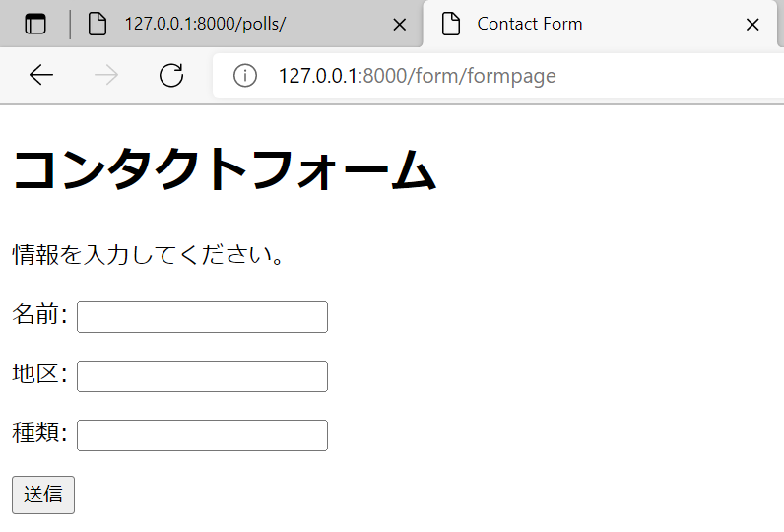

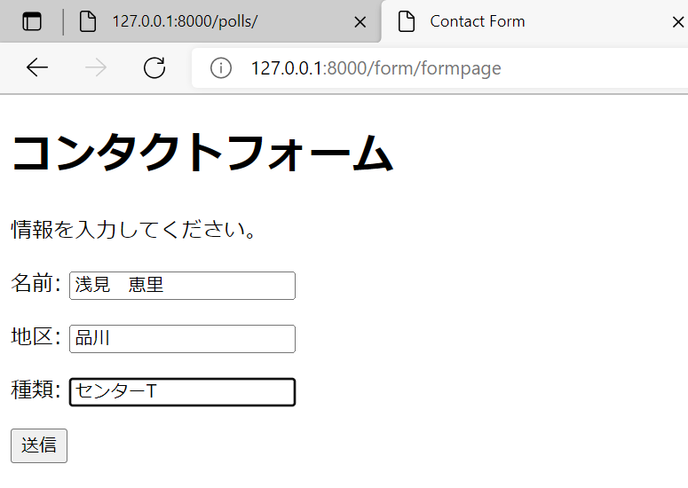

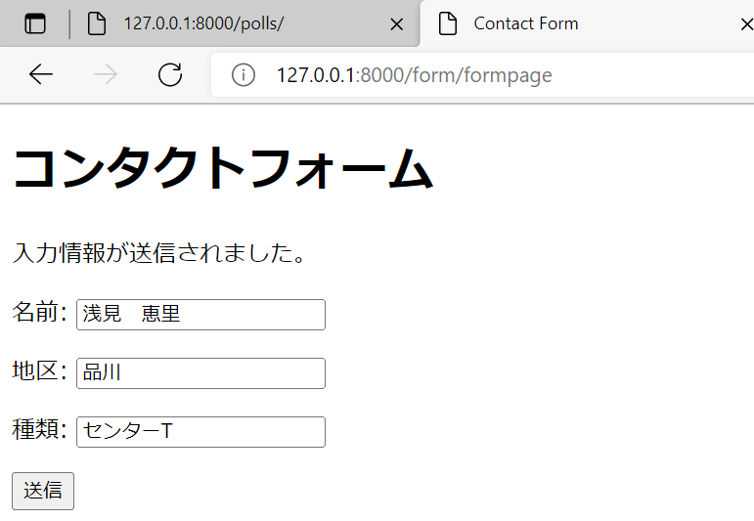

 | [21/Apr/2022 17:29:32] "POST /form/formpage HTTP/1.1" 200 1005

SQLite3DB中身
https://www.dbonline.jp/sqlite/install/index1.html
https://www.sqlite.org/download.html

下記をインストール（赤枠）

Python・Djangoフォルダ以外の場所に、SQLite3用のフォルダを作成
＞＜任意のパス＞\Documents\00.sqlite3

上記に配置

コマンドプロンプトにて、上記フォルダに移動
中身を確認するためのDBが配置されたパスを指定し、実行
＜任意のパス＞\Documents\00.sqlite3>sqlite3.exe "＜任意のパス＞\Documents\00.Django\myprj\db.sqlite3"
SQLite version 3.38.2 2022-03-26 13:51:10
Enter ".help" for usage hints.
sqlite> .table
auth_group django_admin_log
シート名：フォーム⇒DB保存 にて、
models.py で設定した内容がDBに存在することを確認
（①．モデルを定義：models:py ※models.py の役割 models.py に定義された情報により、DB接続を可能とする テーブル定義もここ ）
auth_group_permissions django_content_type
auth_permission django_migrations
auth_user django_session
auth_user_groups form_device
auth_user_user_permissions
sqlite>
sqlite>
sqlite>
sqlite> select * from form_device;
★|☆☆ ☆☆|△△|？？？T
sqlite>

